Skema 1_ Eks. godkendte varer
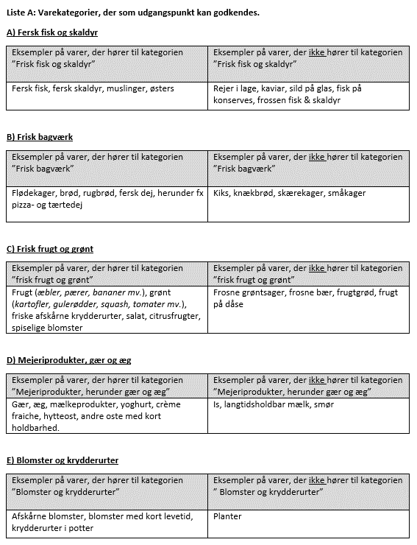
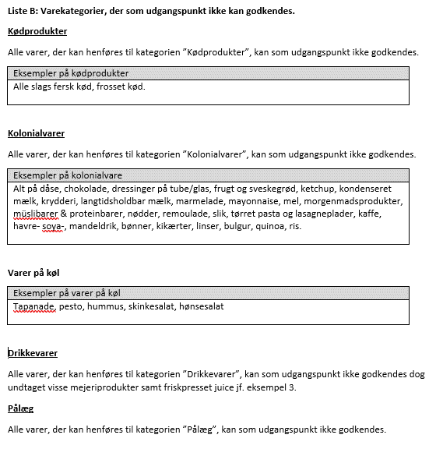
Eksempler på godkendte varer

